상품제안서
원형단면거울ST353S | 상품코드: S09808

 |  |  |  |  |  |  | 02-713-8555 | www.synergygift.co.kr
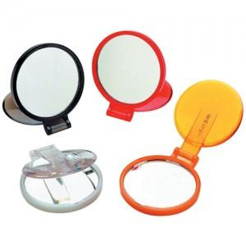

【상세/제작정보】 | 200개이하 인쇄비 20,000원

【인쇄/포장옵션】 | 실크 / 포장지포장

【공급단가】 | 수량 | 400~ | 1,000~ | 2,000~ | 3,000~ | 5,000~
*VAT별도 | 단가 | 1,010원 | 980원 | 940원 | 900원 | 880원

【상품 URL】 | https://www.synergygift.co.kr:443/src/goods_detail.php?gdno=2225

